Hoja 1
Item | Grupo 14 |  |  |  |  | Puntaje obtenido | Comentarios

Codigo | 0 | 5 | 10 | 15 | 20 | Central
Manejo de solicitudes | No se mantiene el control sobre todas las solicitudes o servidores regionales | Se mantiene el control sobre todas las solicitudes o servidores regionales pero se presentan errores |  | Se mantiene el control sobre todas las solicitudes o servidores regionales |  | 0

Conexión a cola asíncrona | No se conecta a la cola asíncrona y se pueden enviar y leer solicitudes | Se conecta a la cola asíncrona y se pueden enviar y leer solicitudes parcialmente | Se conecta a la cola asíncrona y se pueden enviar y leer solicitudes |  |  | 0

Conexión entre Central y Servidores regionales | No se implementa o no se realiza la conexión | Se realiza la conexión pero no el 100% de las veces y/o no se intercambian los mensajes necesarios | Se conecta, cierra las conexiones a los servidores regionales el 100% de las veces y se intercambian los mensajes necesarios |  |  | 0

Notificación a Servidores regionales | No se le notifica a los servidores regionales cuantos usuarios se pudieron registrar y/o no se disminuyen la cantidad de solicitudes en la proxima iteración | Se le notifica a los servidores regionales cuantos usuarios se pudieron registrar y este disminuye la cantidad de solicitudes en la proxima iteración pero se presentan errores | Se le notifica a los servidores regionales cuantos usuarios se pudieron registrar y este disminuye la cantidad de solicitudes en la proxima iteración |  |  | 0

Prints por pantalla | No se muestran los mensajes minimos por pantalla | Se muestra como minimo los mensajes propuestos en pantalla |  |  |  | 0

Parametros de inicio | Se genera una cantidad de llaves aleatoria | Se utiliza el archivo "parametros_de_inicio.txt" para generar la cantidad de llaves especificada |  |  |  | 0

Maquinas virtuales | 0 | 5 | 10 | 15 | 20 | Maquinas virtuales
Servidores regionales | No se tienen los 4 Servidores Regionales en maquinas separadas | Se tienen los 4 Servidores Regionales en 4 maquinas separadas |  |  |  | 0

Central | La central no se ejecuta en una sola maquina virtual | La central se ejecuta en una sola maquina virtual |  |  |  | 0

Cola Rabbit | La Cola Rabbit se ejecuta desde la misma maquina virtual en la que se esta ejecutando la Central | La Cola Rabbit se ejecuta desde una maquina virtual distinta a la que se esta ejecutando la Central |  |  |  | 0

Presentación e informe | 0 | 5 | 10 | 15 | 20 | Presentación e informe
Presentación | No se realiza la presentación | Se presenta el laboratorio de forma presencial mostrando la ejecución de este en el Laboratorio de Redes pero se presentan errores | Se presenta el laboratorio de forma presencial mostrando la correcta ejecución de este en el Laboratorio de Redes |  |  | 0

Informe | No se realiza el informe | Se responden algunas preguntas especificadas | Se responden las preguntas especificadas justificando parcialmente | Se responden las preguntas especificadas justificando y de forma completa pero se presentan algunos errores | Se responden las preguntas especificadas justificando correctamente y de forma completa | 0

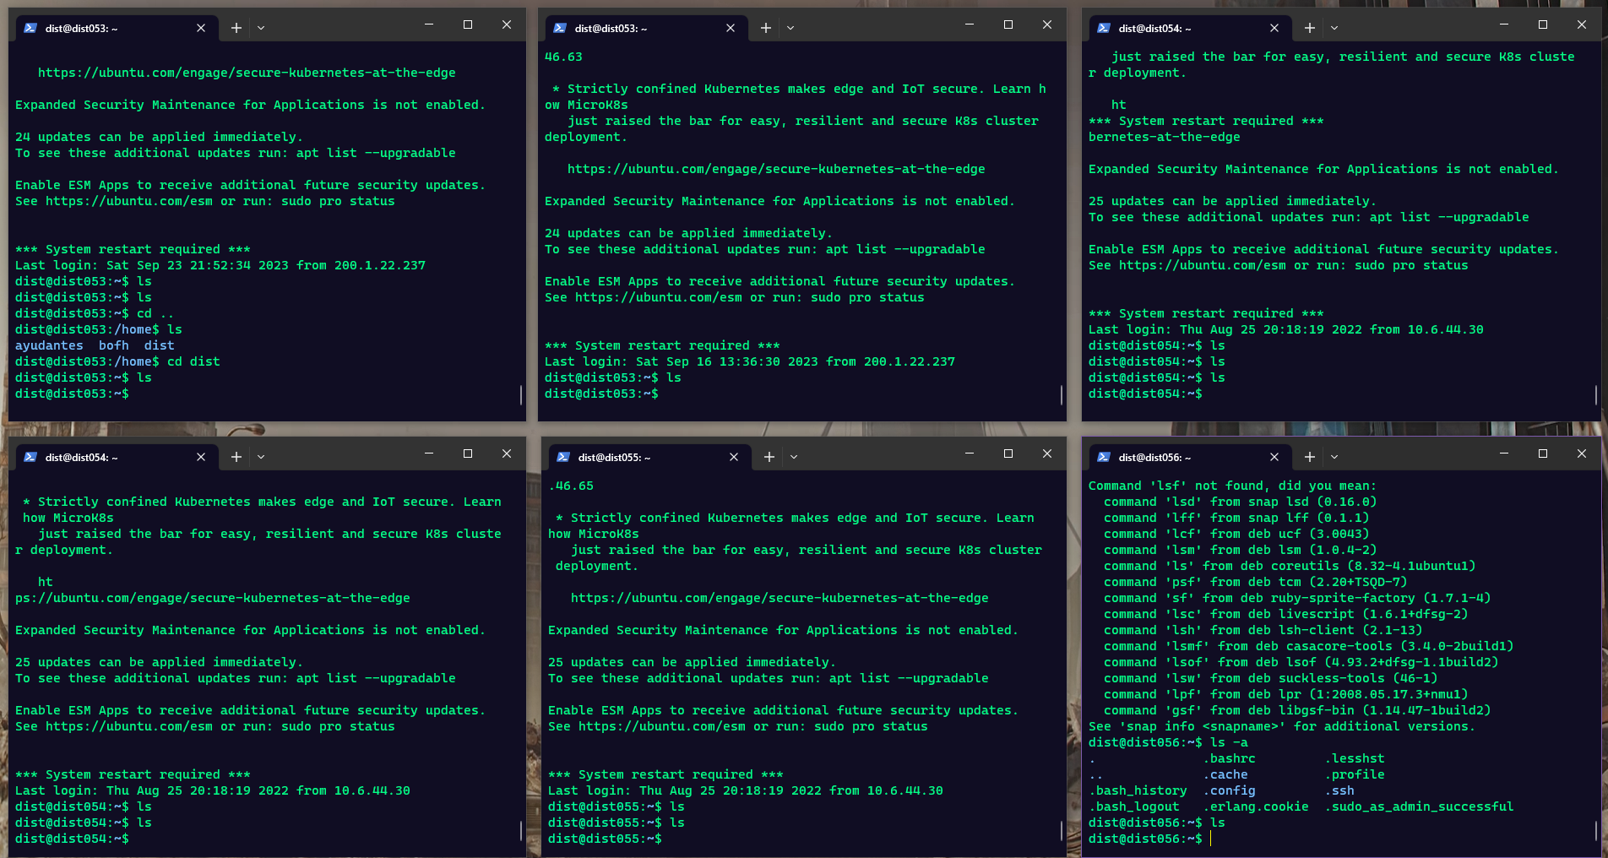
 |  |  |  |  | Total | 0

